상품제안서
5 IN 1 신퓨전 하이파워 줌랜턴 | 상품코드: F04805

 |  |  |  |  |  |  | 02-412-0044 | www.easy1.co.kr
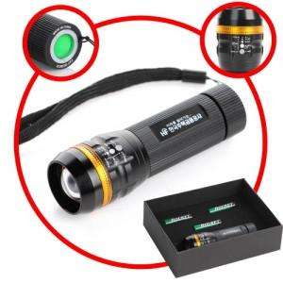

【상세/제작정보】 | CREE Q5 LED를 사용하여 건전지 랜턴중 최고의 밝기

【인쇄/포장옵션】 | 레이저 / 포장지포장

【공급단가】 | 수량 | 100~ | 300~ | 500~ | 1,000~ | 3,000~
*VAT별도 | 단가 | 14,000원 | 13,500원 | 13,000원 | 12,500원 | 12,000원

【상품 URL】 | https://easy1.co.kr:443/src/goods_detail.php?gdno=4805

